TAE- Salle
Discipline | Temps /Flèches | Distance | Catégorie | Blason
Salle | 120s/ 3 flèches | 18 m | U18-S3CL | 40 cm
Salle | 120s/ 3 flèches | 18 m | U15-S3 CO | 40 cm
Salle | 120s/ 3 flèches | 18 m | U21-S3 BB | 40 cm
Salle | 120s/ 3 flèches | 18m | U13-U15CL | 60cm
Salle | 120s/ 3 flèches | 18m | U15-U18BB | 60cm
Salle | 120s/ 3 flèches | 18 m | U11 CL | 80cm
FITA Salle | 120s/ 3 flèches | 25m | U15-U18BB | 80cm
FITA Salle | 120s/ 3 flèches | 25m | U13-U15CL | 80cm
FITA Salle | 120s/ 3 flèches | 25m | U18-S3CL | 60cm
FITA Salle | 120s/ 3 flèches | 25m | U21-S3 BB | 60cm
FITA Salle | 120s/ 3 flèches | 25m | U15-S3 CO | 60cm

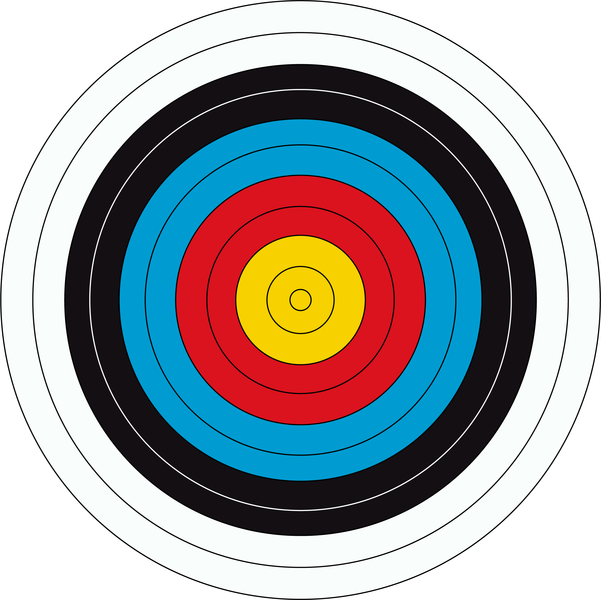
TAE N | 240s/ 6 flèches | 20m | U13CL | 80 cm
TAE N | 240s/ 6 flèches | 30m | U13 CO | 80 cm
TAE N | 240s/ 6 flèches | 30m | U15 CL,CO,BB | 80 cm
TAE N | 240s/ 6 flèches | 30m | U18 BB | 80 cm
TAE N | 240s/ 6 flèches | 50m | U18-S3 CL | 122cm
TAE N | 240s/ 6 flèches | 50m | U21-S3 BB | 122cm
TAE N | 240s/ 6 flèches | 50m | U18-S3 Co | 122cm
TAE I | 240s/ 6 flèches | 20m | U11CL | 80cm
TAE I | 240s/ 6 flèches | 30m | U13CL | 80cm
TAE I | 240s/ 6 flèches | 40cm | U15CL | 80cm
TAE I | 240s/ 6 flèches | 50cm | U18-S3 Co | 80cm
TAE I | 240s/ 6 flèches | 60cm | S3CL | 122cm
TAE I | 240s/ 6 flèches | 70cm | U21-S2 CL | 122cm

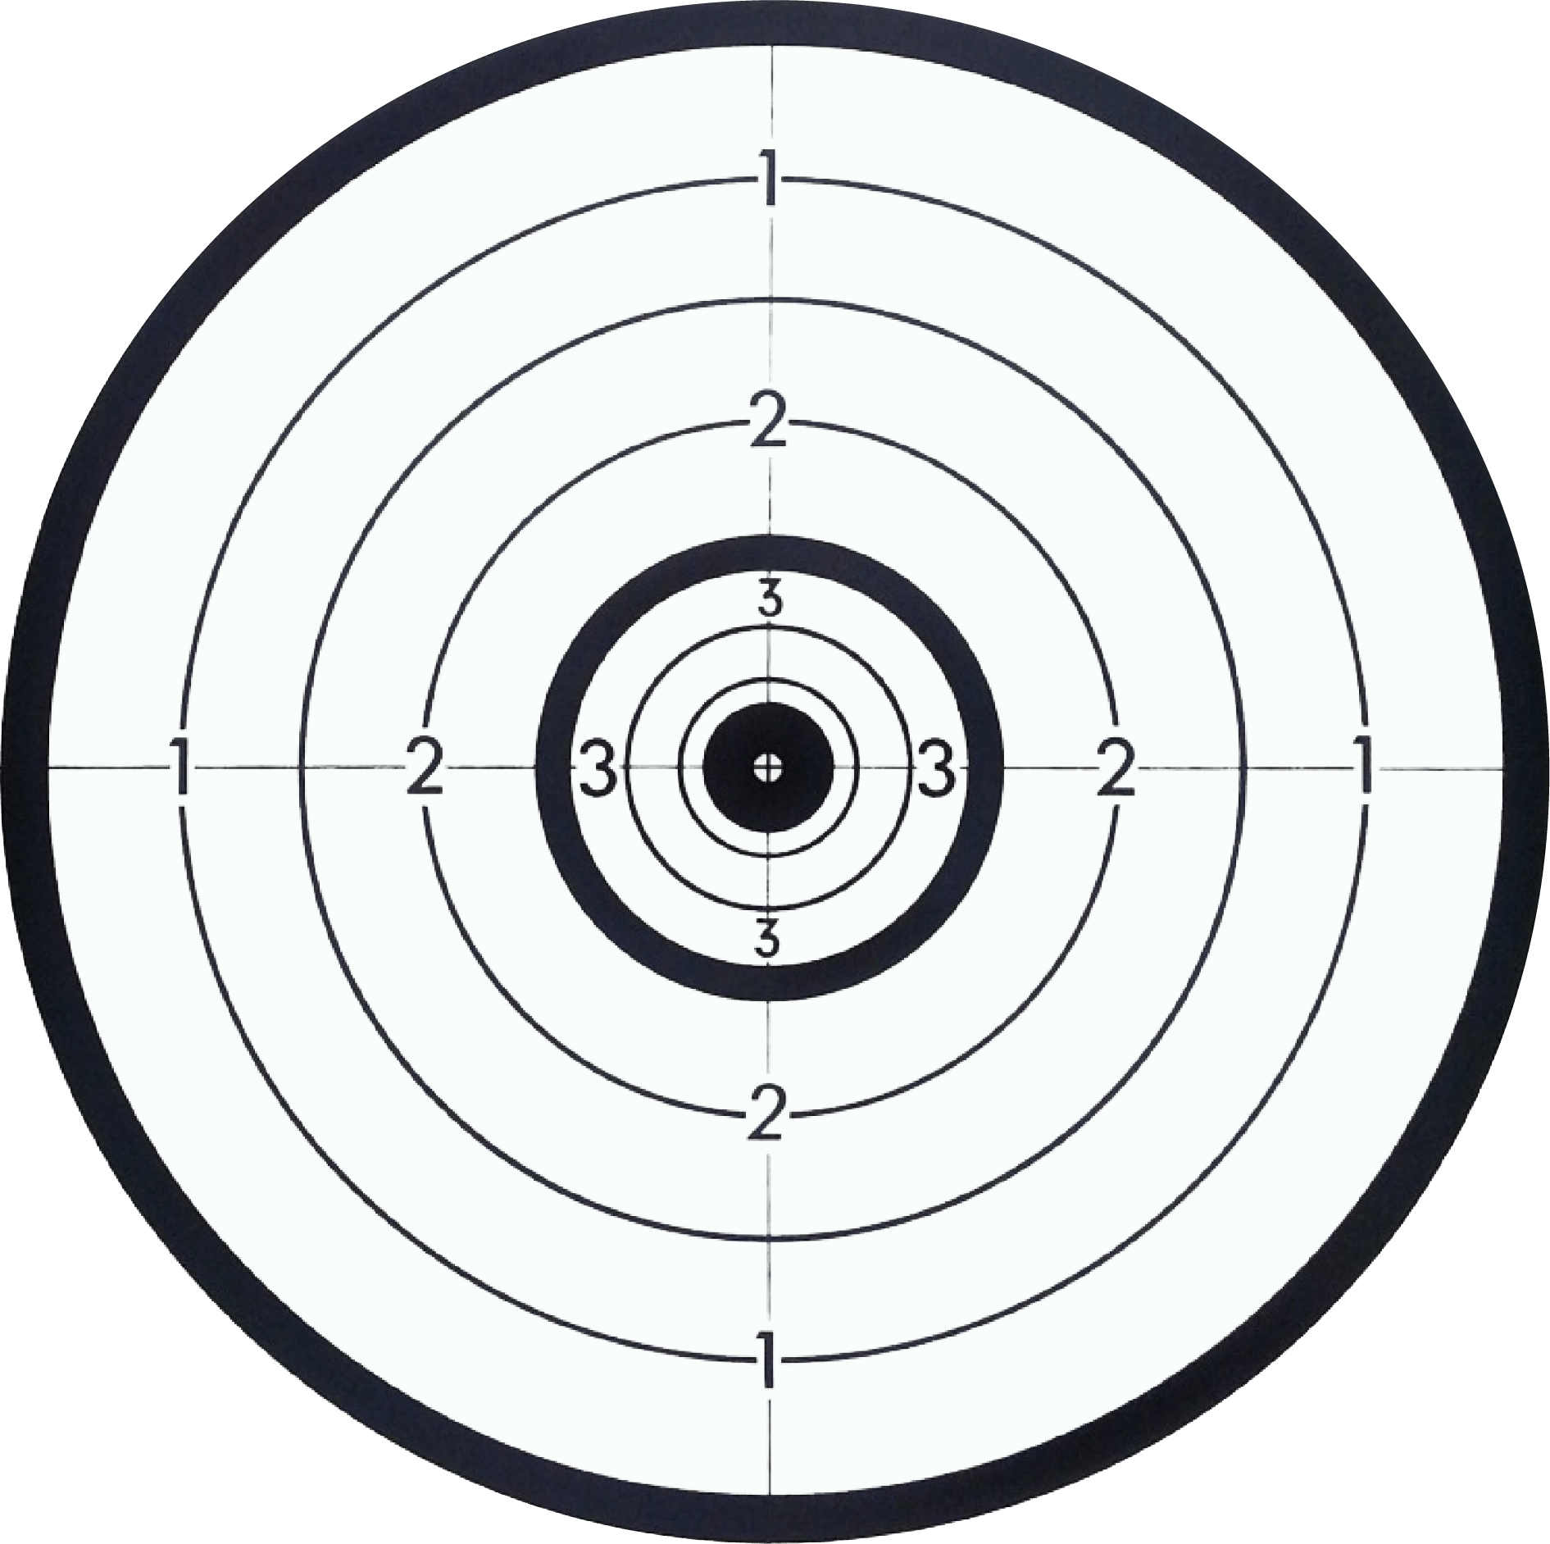
Beursault | 60s/1flèche | 30m | U13-U15 CL-CO-BB-DROIT
Beursault | 60s/1flèche | 50m | U18-S3 CL-CO-BB-DROIT

Nature
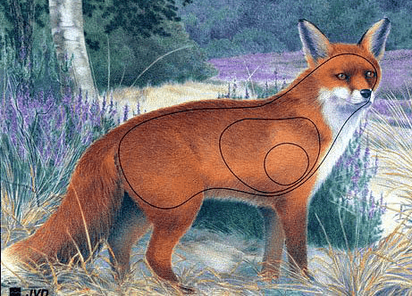
 | Pas Rouge | Pas Bleu | Pas Blanc |  | BB |  | Tir Libre |  | Poulie Nu |  | Arc Droit |  | Chasse
Petits animaux | Entre 5-15m | 15 max | 15 max | U13 | 45 S |  | 45 S |  |  |  |  |  |  | s
Petits gibiers | Entre 15-25m | 20 max | 15 max | U15 |  |  |  |  |  |  |  |  |  | s
Moyens gibiers | Entre 20-35m | 30 max | 25 max | U18 | 45 | s | 45 | s |  |  |  |  |  | s
Grands gibiers | Entre 30-40 m | 35 max | 30 max | U21 | 30 | s | 45 | s | 30 | s | 30 | s | 30 | s
 |  |  |  | S1 | 30 | s | 45 | s | 30 | s | 30 | s | 30 | s
 |  |  |  | S2 | 45 | s | 45 | s | 45 | s | 45 | s | 45 | s
 |  |  |  | S3 | 45 | s | 45 | s | 45 | s | 45 | s | 45 | s

Campagne
 | Temps /Flèches | Distance | Diamètre | Piquets | Spécificités |  | Blanc | Bleu | Rouge
Connues | 3min/3flèches | 5-10-15m | 20 | blanc/orange |  | Arc Nu | U15-U18 | U21-S3
 |  | 10-15-20 | 40 | blanc/orange |  | Arc Classique | U13-U15 | U18 | U21-S3
 |  | 20-25-30 | 60 | blanc/orange |  | Arc Poulie | U13-U15 | U18 | U21-S3
 |  | 30-30-30 | 80 | blanc/orange | U13 | Arc Poulie Nu |  |  | S1
 |  | 30-35-41 | 80 | blanc/orange |  | Arc Chasse |  | S1
 |  | 5-10-15m | 20 | bleu |  | Arc Droit | U13-S3
 |  | 15-20-25 | 40 | bleu
 |  | 30-35-40 | 60 | bleu
 |  | 40-45-50 | 80 | bleu
 |  | 10-15-20 | 20 | rouge
 |  | 20-25-30 | 40 | rouge
 |  | 35-40-45 | 60 | rouge
 |  | 50-55-60 | 80 | rouge

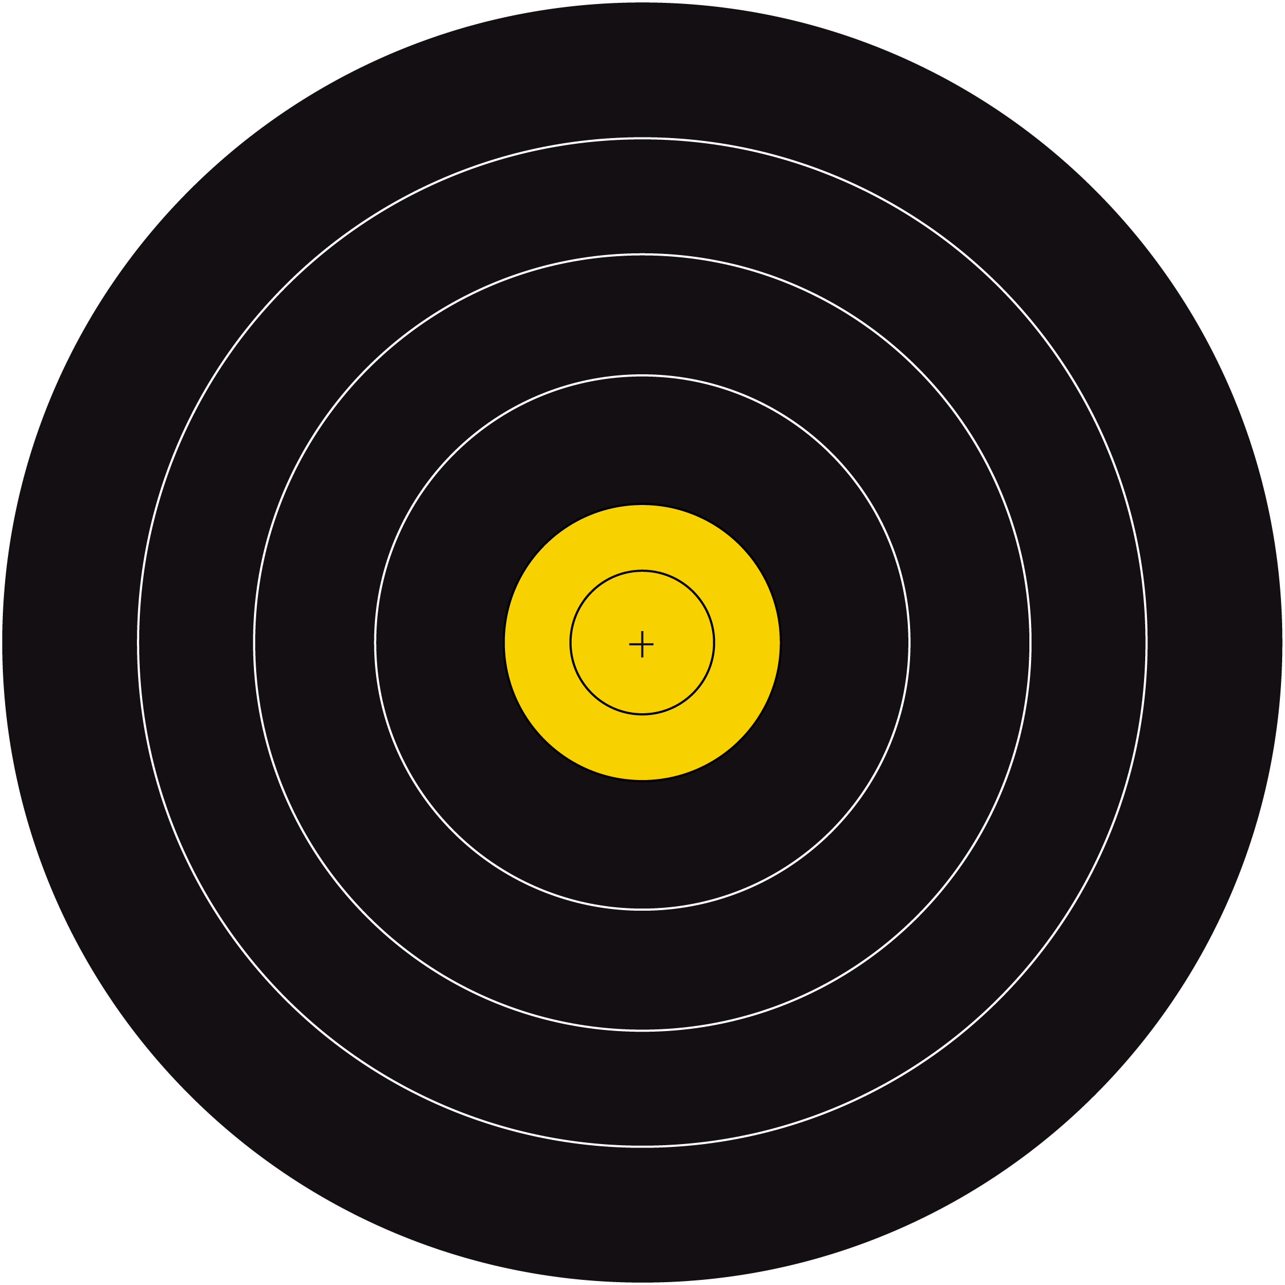
 | Temps /Flèches | Distance | Diamètre | Piquets | Spécificités
Inconnues | 3min/3flèches | 5-10m | 20 | blanc/orange
 |  | 10-15m | 40 | blanc/orange
 |  | 15-25m | 60 | blanc/orange
 |  | 20-35m | 80 | blanc/orange
 |  | 20-30m | 80 | blanc/orange | U13
 |  | 5-10m | 20 | bleu
 |  | 10-20m | 40 | bleu
 |  | 15-30m | 60 | bleu
 |  | 30-45m | 80 | bleu
 |  | 10-15m | 20 | rouge
 |  | 15-25m | 40 | rouge
 |  | 20-35m | 60 | rouge
 |  | 35-55m | 80 | rouge

3D
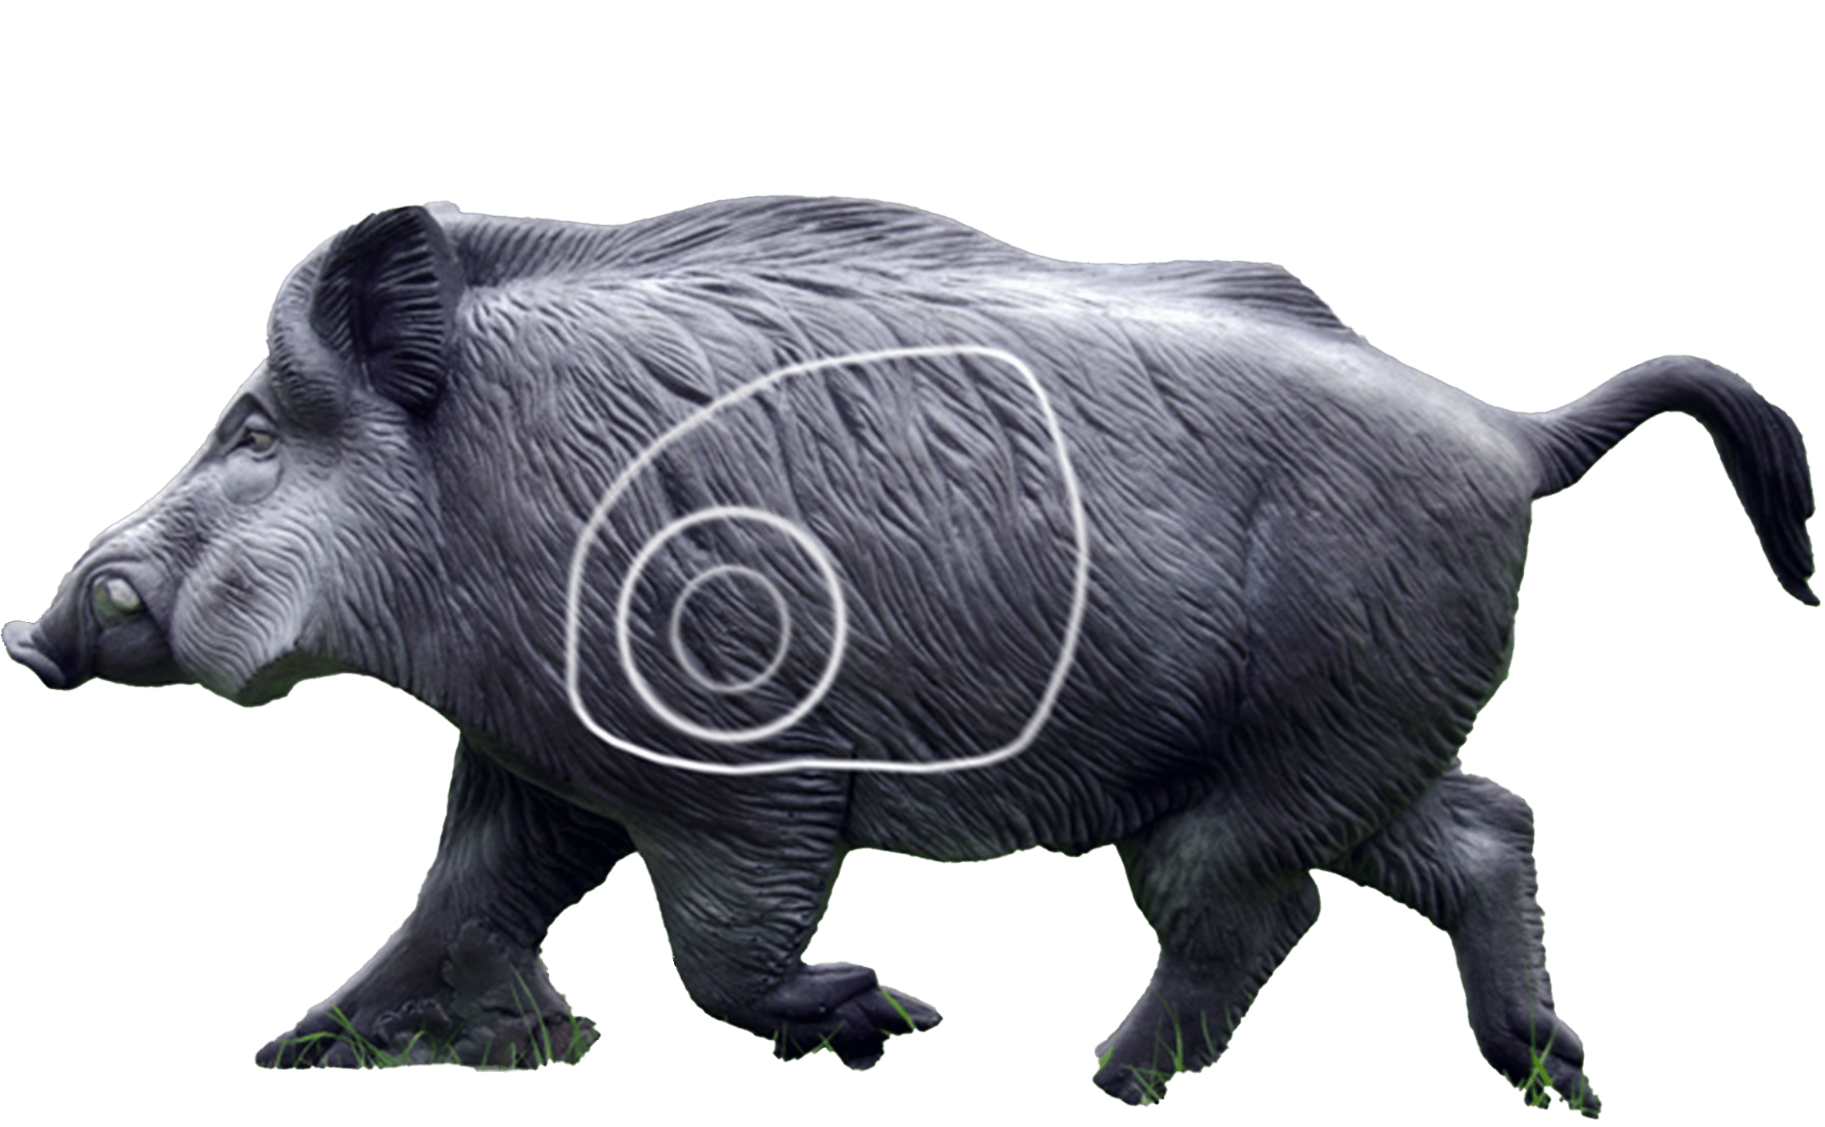
 | BB | Arc Droit | Arc Chasse | Poulie Nu | Tir Libre
U13 |  |  |  |  |  | Pas Blanc | Pas Bleu | Pas Rouge
U15 |  |  |  |  |  | 5 -25 m | 5-30m | 10-45m
U18
U21
S1
S2 |  |  |  |  |  | 90s / 2 flèches
S3

